奨学のための給付金 (3)
１
■ 給付金の振込口座（必須）
金融機関 名称 |  |  |  | 〇〇〇 |  |  |  |  |  | 銀行 金庫 組合 |  | △△△ |  |  |  |  | 本店 支店 出張所 |  | ☑ 普通 □ 当座 |  |  | 金融機関 コード |  | 銀行コード |  |  |  |  | 店番号
 |  |  |  |  |  |  |  |  |  |  |  |  |  |  |  |  |  |  |  |  |  |  |  | ０ |  | ９ | ９ | ９ | ０ | ９ | ９
口座番号 （右詰め） |  |  |  | ０ | ０ | １ | ２ | ３ | ４ | ５ | 口座名義 （フリガナ） |  | 左上から記入し、濁点・半濁点は１文字とし、姓と名の間は１文字空けてください。
７
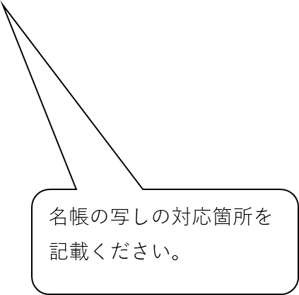
 |  |  |  |  |  |  |  |  |  |  |  |  | オ |  | オ | サ |  | カ |  | ハ | ナ |  | コ

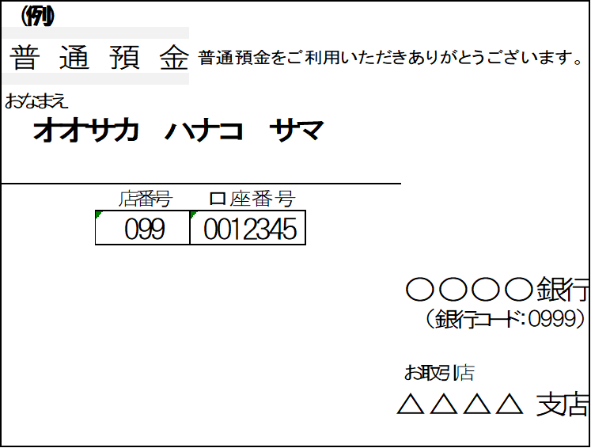
７
５
６
 | 上記振込口座の通帳の写しを必ず貼り付けてください。
 | 金融機関名、口座番号、口座名義（カタカナ）が確認できるページの写しを貼付してください。 ゆうちょ銀行などの場合、銀行使用欄がわかるページも貼付してください。 ネット銀行などで通帳が発行されない場合、ログイン後の画面コピーなど（金融機関名、口座番号、 口座名義（カタカナ）が確認できる画面）の写しを貼付してください。
 | ※キャッシュカードの写し不可
１
４
２

■ 生徒の在学証明（必須） （生徒本人の在学状況について下欄に証明を受けてください。 在学証明書を添付する場合は、就学支援金等の認定通知書の提出が必要です。 在学証明書を添付する場合は、基準日時点で在学していることが分かる証明を受けてください。学生証不可。）

「生徒の在学証明」太枠内は、
在籍する学校にて記入してもらってください。
（在籍する学校にこの枠内を記載・押印してもらい、
申請書に添付してください。）
(1) |  | 対象生徒は、令和 年 月 日現在、本校に在学しています。
(2) |  | 対象生徒の本校での在学期間は、１頁に記載のとおりです。
(3) |  | 本校は、高等学校等就学支援金の支給対象校です。
(4) |  | 対象生徒は、□就学支援金（新制度） □就学支援金（経過措置） □新修学支援金
 |  | □学び直し支援金（新制度） □学び直し支援金（旧制度） の対象です。
 |  | ※該当する□にチェックしてください。
 | 以上、証明します。

 |  |  | 年 月 日

 |  |  | （申請書記入日以降の日付のみ有効）

 |  |  |  |  |  |  |  |  |  | 学校の所在地
 |  |  |  |  |  |  |  |  |  | 高等学校等名
 |  |  |  |  |  |  |  |  |  | 課程名 |  |  |  | □全日制 □定時制 □通信制
 |  |  |  |  |  |  |  |  |  | 校長名 |  |  |  |  |  |  |  |  |  |  |  |  |  |  | ㊞

